상품제안서
엑티몬 숏 스트랩 맥세이프 보조배터리5000mAh | 상품코드: F31016

 |  |  |  |  |  |  | 02-412-0044 | www.easy1.co.kr
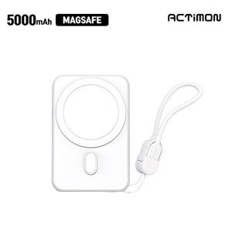

【상세/제작정보】 | <p><span style="font-size: 12pt;"><b>* 배송비 - 한박스 50개 / 4000원별도</b></span></p><p>&nbsp;</p>

【인쇄/포장옵션】 | 레이저, 풀칼라 / 개별종이케이스

【공급단가】 | 수량 | 50~ | 100~ | 300~ | 500~ | 1,000~
*VAT별도 | 단가 | 8,620원 | 8,480원 | 8,280원 | 8,070원 | 7,930원

【상품 URL】 | https://dev.easy1.co.kr:443/src/goods_detail.php?gdno=31016

